プレイヤー
 | プレイヤー
１
８
２
 | プレイヤーが操作するのはヤマタノオロチ
 | 首（洗濯ばさみ）は８つ

３
７

４
６
 | プレイヤーの動作の仕様

５
 | 基本動作

 |  |  |  |  |  |  |  | チェーン１つに付１とする
 | はさむ | 洗濯物に向かってはさむ（噛みつく）
 |  | 処理内容
 |  | はさむ→離す→自動でリングの回転→次のはさみ |  |  |  |  | 伸ばした分だけついになるハサミのチェーンが短くなる
 |  | ボタンを押している間はチェーンを伸ばしつづける。 |  |  | ２－１＝１
 |  | 離すと、はさむ。
 |  | もう一度をボタンを押すとはなす（自動的にチェーンが戻る）
 |  | チェーンがなくなるとハサミは落ちる
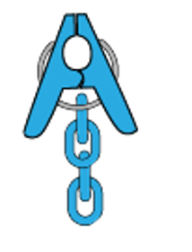
 |  | 挟んでいる状態で１０秒経過すると落ちる |  |  |  |  |  | チェーンがなくなるとハサミは落ちる

 | チェーン | チェーンは二本

 | リング | プレイヤーがハサミを離すと自動でハンガー部分を回転させる
 |  | 回転させたときプレイヤーの右側にある洗濯ばさみがプレイヤーになる

挟んでる状態
離すとリングが左回りする
左回りで出てきた洗濯ばさみではさむ

２
２
１
２
１
３
３
３のハサミがでてくる
右に進む
２
１
１

 | リングの回転（空中）
１
２
１
 |  |  |  | 左にスティックを入れるとリングが４５度
 |  |  |  | ハサミも一緒に移動
２

１
 |  |  |  | 右にスティックを入れるとリングが４５度
 |  |  |  | ハサミも一緒に移動
１
２

２

１レーン
レーンの移動

 |  |  |  |  |  |  |  |  | となりのレーンの服と同じ位置にくっつく
 |  |  |  |  |  |  |  |  | ない場合は移動できない
１レーン

２レーン

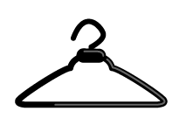

２レーン

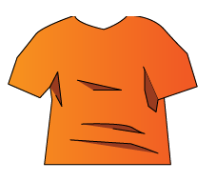

 |  |  |  |  |  |  |  |  |  | 落下したら下のレーンに移動する

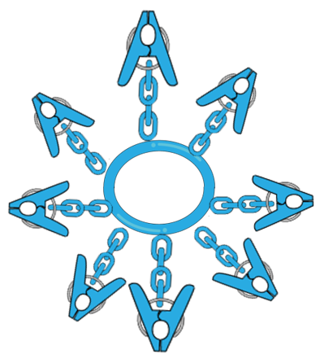

 |  |  |  |  |  |  |  |  |  |  | レーンの移動

 |  |  |  |  |  |  |  |  |  |  | 縦に振り子

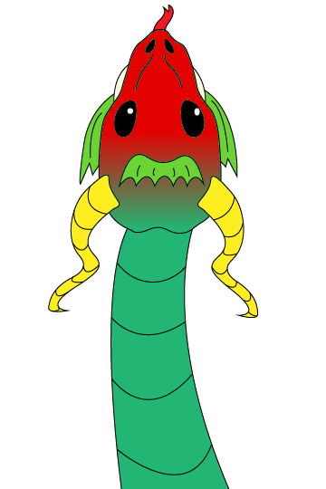
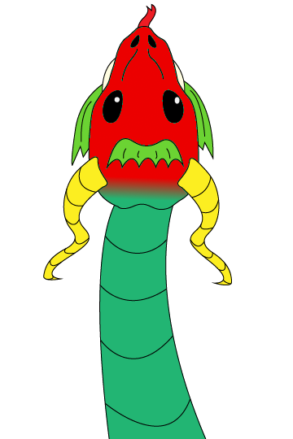
 | プレイヤーの落下までの３段回

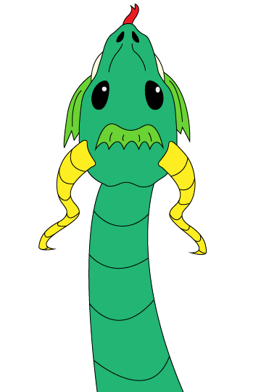

 | 通常 |  | ５秒 |  |  | ８秒

